상품제안서
스마텍 케이블 일체형 초미니 보조배터리 10200mAh | 상품코드: S43794

 |  |  |  |  |  |  | 02-713-8555 | www.synergygift.co.kr
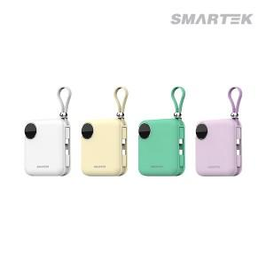

【상세/제작정보】 | 4가지 컬러의 미니멀 보조베터리

【인쇄/포장옵션】 | 실크, 레이저, 풀칼라 / 포장지포장

【공급단가】 | 수량 | 20~ | 100~ | 300~ | 500~ | 1,000~
*VAT별도 | 퍼플 | 15,800원 | 14,300원 | 13,700원 | 13,500원 | 13,200원
 | 베이지 | 15,800원 | 14,300원 | 13,700원 | 13,500원 | 13,200원
 | 민트 | 15,800원 | 14,300원 | 13,700원 | 13,680원 | 13,200원
 | 화이트 | 15,800원 | 14,300원 | 13,700원 | 13,680원 | 13,200원

【상품 URL】 | https://www.synergygift.co.kr:443/src/goods_detail.php?gdno=43794

